Ресепшн
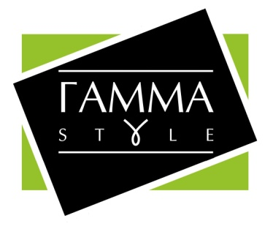

Прайс-лист Ресепшн
Зображення | Маркування | Розміри (ш/г/в) | Ціна, гурт | Ціна, роздріб | Примітка | Зображення | Зображення
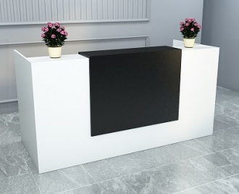 | Ресепшн-1 | 1800х800х1000 | 10470 (+1100 - підсвітка) | 13074 (+1375 - підсвітка) | Колір: Білий, Файєрвуд, Дуб крафт білий, Дуб аппалачі, Хортиця, Сіра лава, Чорний. Стільниця - 18мм, Крайка пластик 2-0,5 мм. Направляючі: телескопічні. Ручки металеві 128мм | 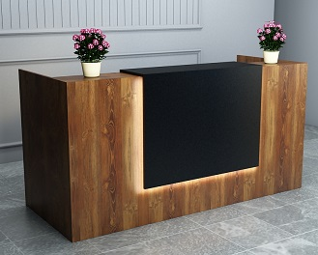 | 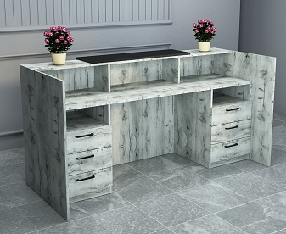

 |  | 2000х800х1000 | 10920 (+1100 - підсвітка) | 13632 (+1375 - підсвітка)

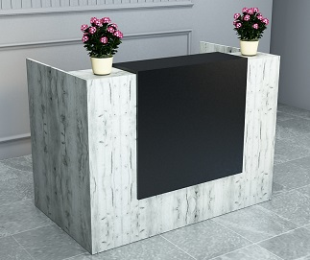 | Ресепшн-2 | 1200х800х1000 | 7974 (+1100 - підсвітка) | 9966 (+1375 - підсвітка) | Колір: Білий, Файєрвуд, Дуб крафт білий, Дуб аппалачі, Хортиця, Сіра лава, Чорний. Стільниця - 18мм, Крайка пластик 2-0,5 мм. Направляючі: телескопічні. Ручки металеві 128мм | 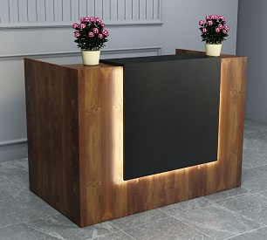 | 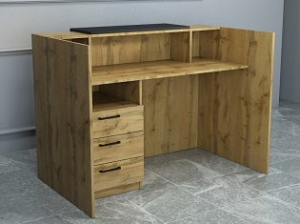

 |  | 1400х800х1000 | 8262 (+1100 - підсвітка) | 10326 (+1375 - підсвітка)

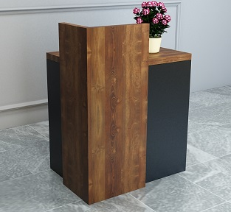 | Ресепшн-3 | 736x536x950 (габарити конструкції) | 3264 | 4092 | Колір: Білий, Файєрвуд, Дуб крафт білий, Дуб аппалачі, Хортиця, Сіра лава, Чорний. Стільниця - 36мм, Крайка пластик 2-0,5 мм. | 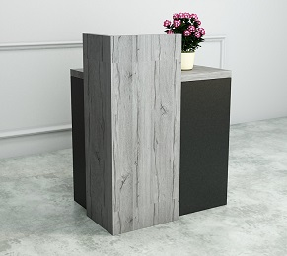 | 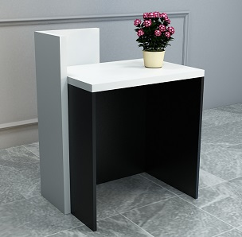

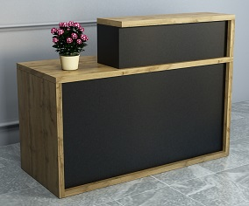 | Ресепшн-4 | 1400х600х1050 | 5658 (+2000 - підсвітка) | 7062 (+2500 - підсвітка) | Колір: Білий, Файєрвуд, Дуб крафт білий, Дуб аппалачі, Хортиця, Сіра лава, Чорний. Стільниця - 36мм, Крайка пластик 2-0,5 мм. | 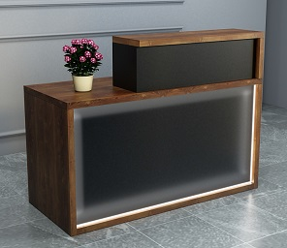 | 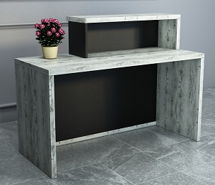

 |  | 1600х600х1050 | 6054 (+2000 - підсвітка) | 7410 (+2500 - підсвітка)

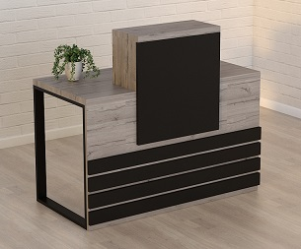 | Ресепшн-5 | 1200х636х1090 | 8058 | 10902 | Колір: Білий, Файєрвуд, Дуб крафт білий, Дуб аппалачі, Хортиця, Сіра лава, Чорний. Стільниця - 36мм, Крайка пластик 2-0,5 мм. Опори металеві (чорні) - 60х30мм. *Верхня частина може кріпитись у різних положеннях. | 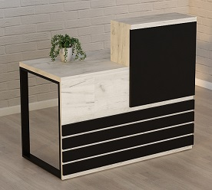 | 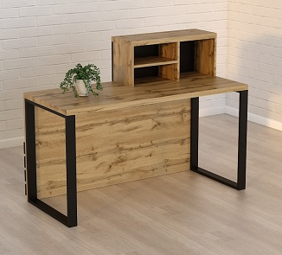

 |  | 1400х636х1090 | 8712 | 11760

 |  | 1600х636х1090 | 9306 | 12486


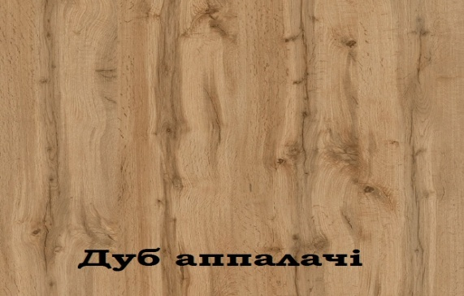
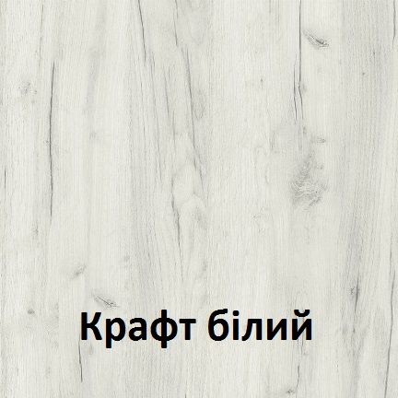
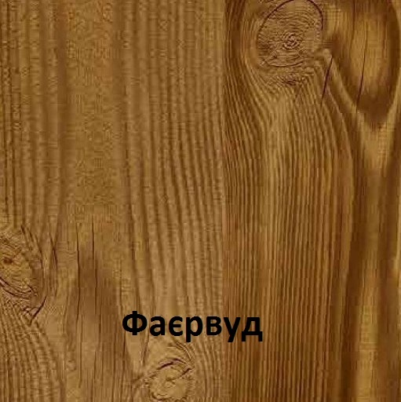
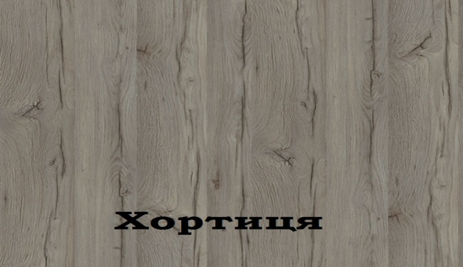


Можливе виготовлення з матеріалу іншого кольору та інших розмірів, розробка індивідуального проекту
Всі меблі поставляються в розібраному стані та в упаковці. Можливе замовлення послуги зборки.
https://gamma-style.ua
При виготовленні елементів меблів інших розмірів або з матеріалу іншого кольору ціна та строки поставки можуть бути збільшені

